CCF
admin | Nr | Schritt / Figur | Fuß | Bewegungs Richtung | Raum- richtung | Drehung | Timing | Hände | Schritt / Figur | Fuß | Bewegungs Richtung | Raum- richtung | Drehung | Timing
com
folge |  | CC023 |  | Puppenspieler |  | #N/A |  | Zeile | #N/A
com |  | Herr |  |  |  |  |  |  | Dame
fig | 1 | Aufschritt | R | R | N |  | S |  | Aufschritt | L | L | S |  | S
fig | 2 | Wiege | L | vor-rück | N |  | SS |  | Wiege | R | rück-vor | S |  | SS
fig | 3 | CCC L | L | L | N |  | QQS | geschl TH | CCC R | R
fig | 4 | Wiege | R | rück-vor | N |  | SS |  | Damensolo | L |  |  | 1/1 R
fig | 5 | CCC R | R | R | N |  | QQS | Kreuz R | CCC L | L |  | S
fig | 6 | Wiege | L | rück-vor | O | 1/4 L auf 1 | SS | Kreuz R | Wiege | R |  | W
fig | 7 | CCC L | L | L | N | 1/4 R auf 1 | QQS | RR ü Kopf d D | CCC L | R | R | S | 1/4 R auf 1 | QQS
fig | 8 | Lockstep | R | vor | NW | 1/4 L auf 1 | QQS | LL ü Kopf d D | CCC L | L | L | W | 1/2 R auf 1 | QQS
fig | 9 | CCC L | L | L | N | 1/4 R auf 1 | QQS |  | CCC L | R | R | S | 1/2 L auf 1 | QQS
fig | 10 | Wiege | R | vor-rück | W |  | SS |  | Wiege | L | vor-rück | O | 1/4 R auf 1 | SS
fig | 11 | 7 - 9 zurück | R |  |  |  |  |  | 7 - 9 zurück | L
fend
folge |  | CC021 |  | Verfolger |  | #N/A |  | Zeile | #N/A
com
fig | 1 | Wiege | LR | vor-rück | N
 | 2 | CCC L | L | L | N
 | 3 | Wiege rv (D: überdrehter Fan) | RL | rück-vor | N
 | 4 | Platz, Platz (FW) | RL | am Platz | N
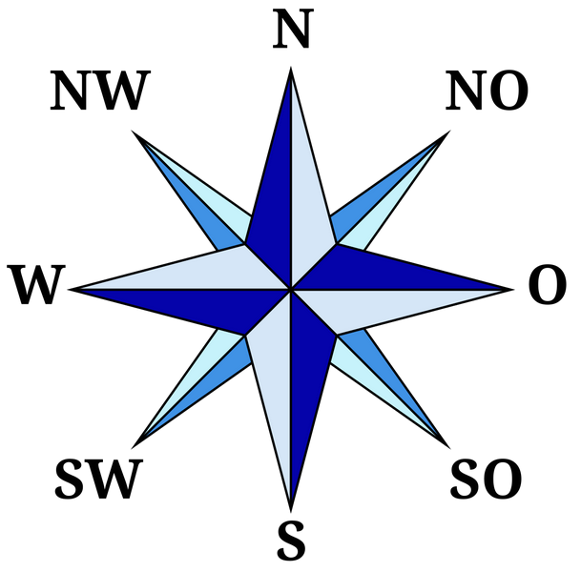
fig | 5 | Kick Ball Change | R | Kick nach L | NW
fig | 6 | Kick Ball Change | R | Kick nach L | NW
fig | 7 | Wiege | R | vor-rück | NW
fig | 8 | CCC R | R | R | N
fig | 9 | 2 Schritte | LR | vor | O
fig | 10 | CCC L | L | vor | S
fig | 11 | Kick Ball Change | R | Kick nach L | SO
fig | 12 | Kick Ball Change | R | Kick nach L | SO
fig | 13 | Wiege | R | vor-rück | SO
fig | 14 | CCC R | R | W | W
fig | 15 | 2 Schritte + Drehung | LR | W | W
fig | 16 | Spot Turn links | links | W | W
fig | 17 | Lock Step | L |  | O
fig | 18 | Schritt - Tip (FW) | LR
fig | 19 | Lock Step | R

 |  | Kleiner Lockstep |  |  | geht auch nach links
 |  |  |  | GS | c
 |  |  |  | ChaChaCha nach rechts
 |  |  |  | öffnen nach rechts, Lockstep
 |  |  |  | Gegenüberstellung; ChaChaCha nach rechts
 |  |  |  | Spotturn oder NY oder GS
 |  | Kleine Basic
 |  |  |  | GS, Damensolo
 |  |  |  | 3 x NY
 |  |  |  | Spotturn, GS
 |  |  |  | 3 x H2H
 |  |  |  | Spotturn, GS
 |  | Eisenbahn
 |  |  |  | GS bis Herr CCC nach links
 |  |  |  | Platzwechsel
 |  |  |  | 3 x Lockstep vor
 |  |  |  | Wiege
 |  |  |  | 3 x Lockstep rück
 |  |  |  | Damensolo

